الربع الاول
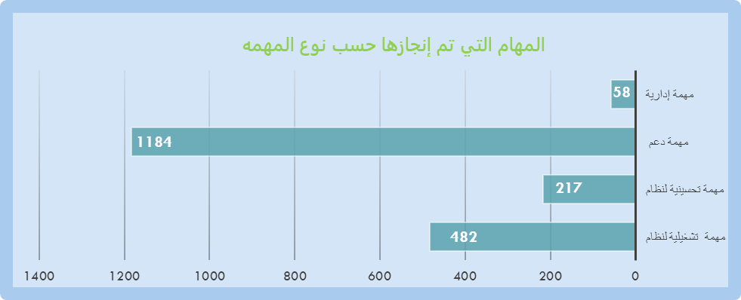
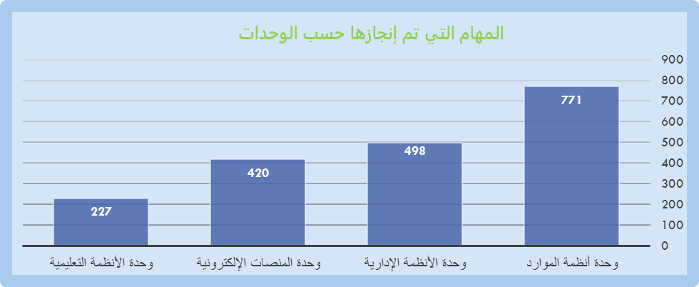
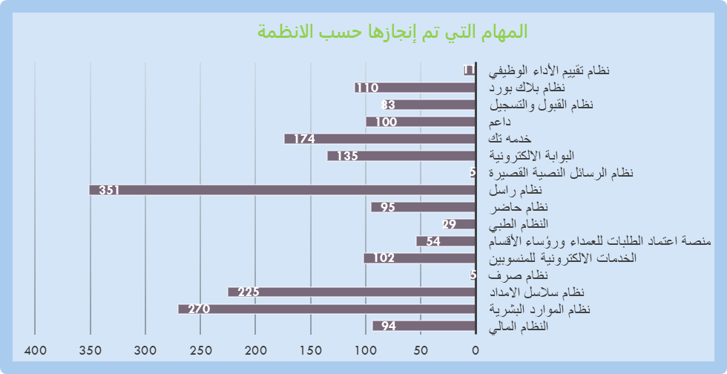
تقرير الربع السنوي الأول لإدارة التعاملات الإلكترونية ودعم الانظمة

الربع الثاني
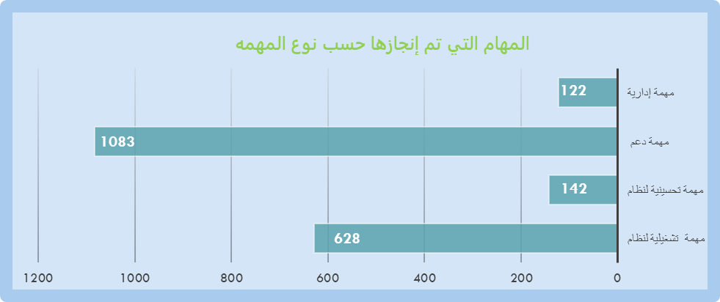
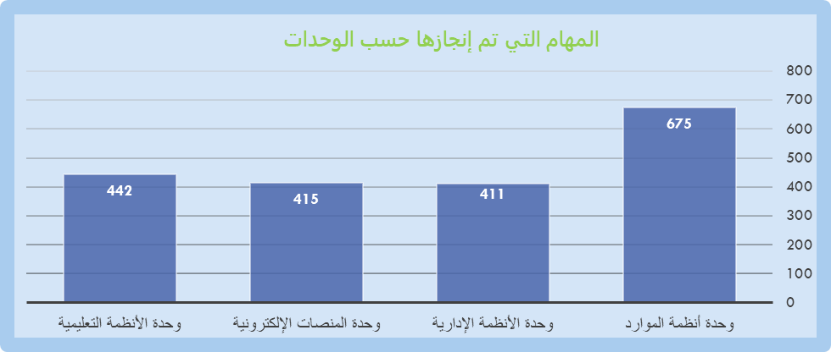
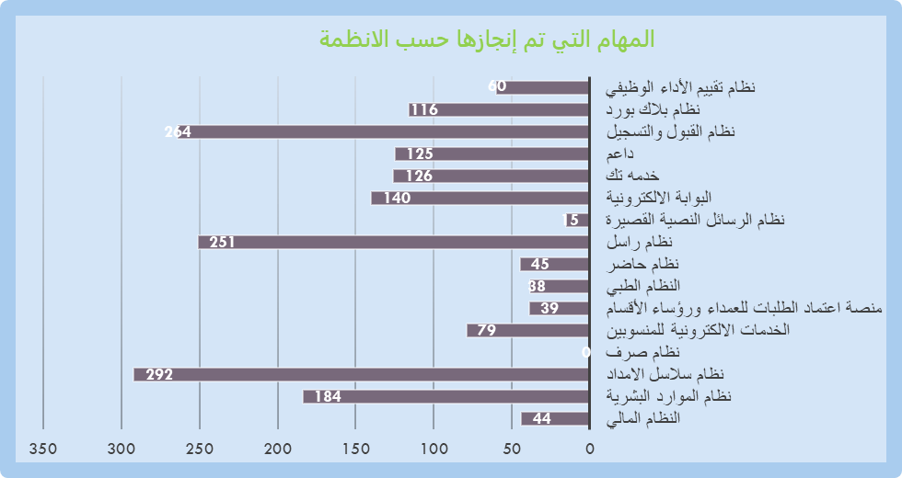
تقرير الربع السنوي الثاني لإدارة التعاملات الإلكترونية ودعم الانظمة

الربع الثالث
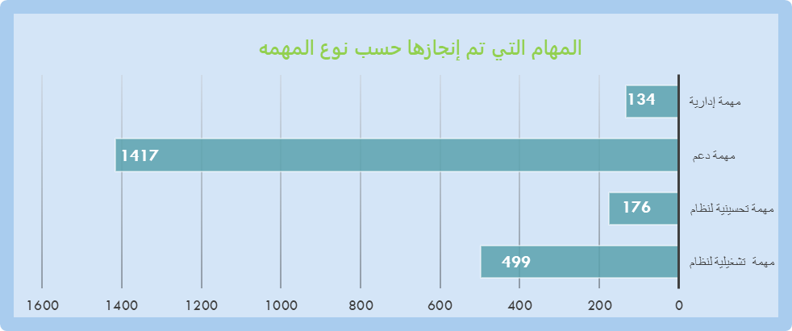
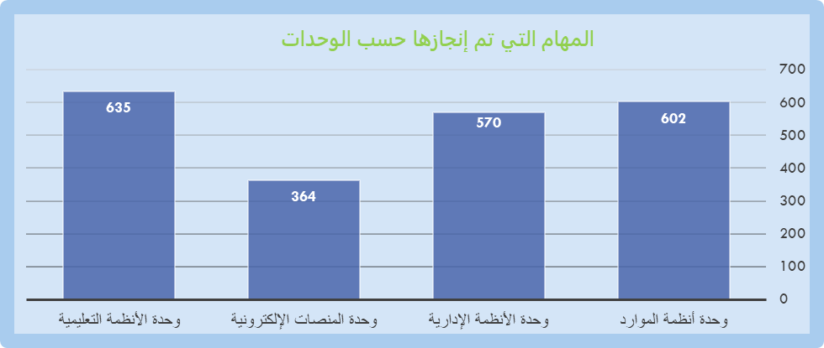
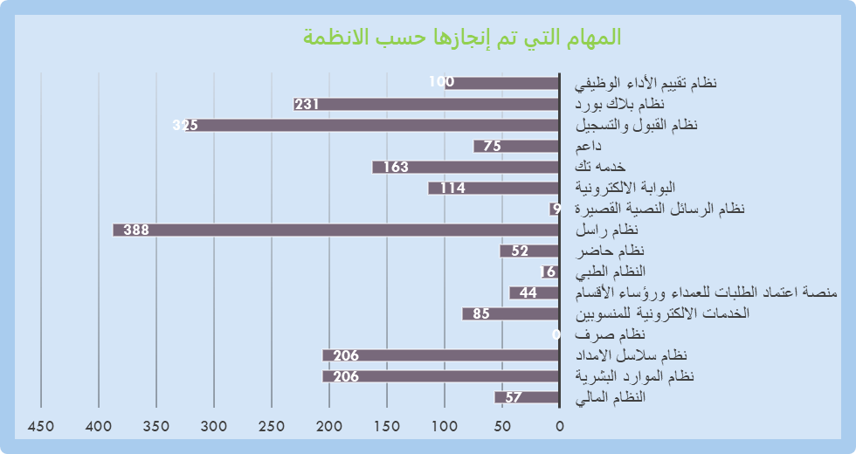
تقرير الربع السنوي الثالث لإدارة التعاملات الإلكترونية ودعم الانظمة

